Imagens
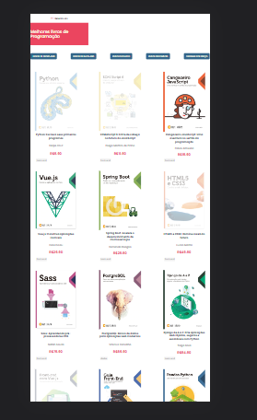
Imagem 01: ID: 2 - Responsividade

Imagem 02: ID: 2 - Responsividade

